Orientações de Preenchimento
ORIENTAÇÕES DE PREENCHIMENTO
1. NÃO PREENCHER A "COLUNA A - Posição" - será preenchida automaticamente.
2. Preencher a "COLUNA B - Município" com o nome de cada município avaliado.
3. Preencher a "COLUNA C - Pontuação" com a respectiva nota 2024 de cada município avaliado com até duas casas decimais. Use o mesmo sinal que já aparece na sua planilha para separar as casas decimais (normalmente "vírgula", mas alguns computadores podem usar "ponto"). O sistema irá arredondar a nota conforme as regras do ITGP.
5. NÃO PREENCHER A "COLUNA D - Nível" - será preenchida automaticamente.
5. Preencher as COLUNAS E, F, G, H, I, J com a respectiva pontuação de cada dimensão.
6. NÃO PREENCHER AS LINHAS 81 E 82 - será preenchida automaticamente.
8. Após o preenchimento, clicar na seta de filtro na coluna A e em "Classificar do Menor para o Maior".

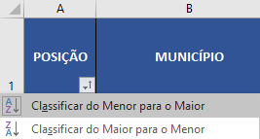

ATENÇÃO: NÃO FORMATE A TABELA E NÃO INSIRA NOVAS COLUNAS OU LINHAS ACIMA DO CABEÇALHO.

